Tabla
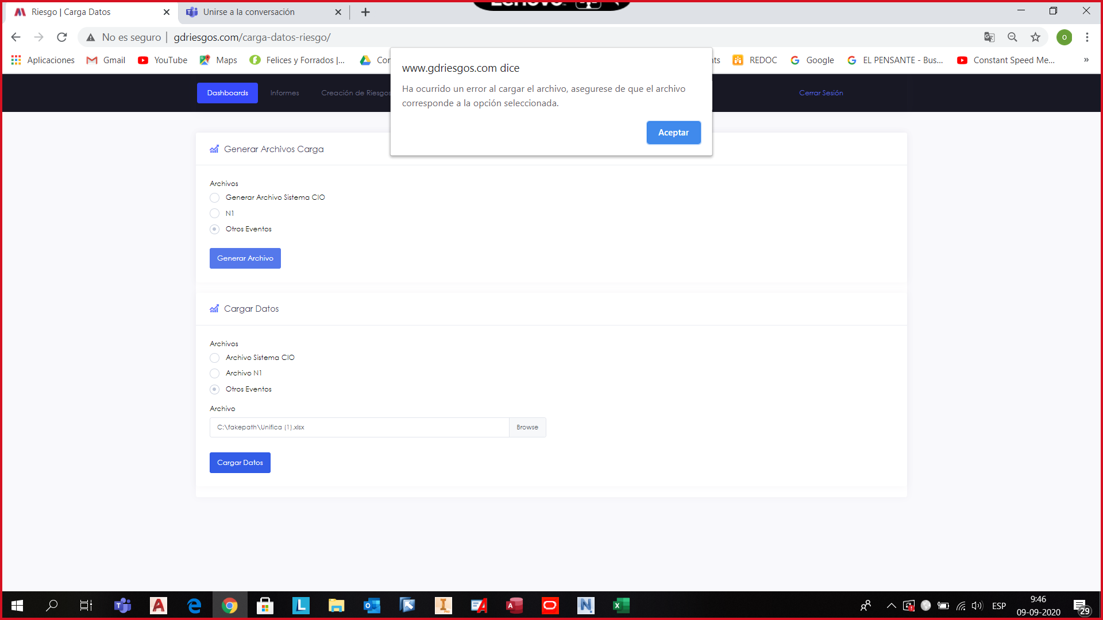
Fecha | Gerencia | SuperIntendencia | UnidadOperacional | Area | Sector | Lugar | TipoObjeto | Evento | NivelImpacto | Comentarios | QHorasDetencion | QDiasDetencion | QKtsPerdida | QTMFperdida | QLibrasPerdida | MontoPerdidaKUSD | IdRiesgoAsociado | Familia | SubProceso | Clasificacion | TipoFalla
2020-09-08 | GRSW | CHANCADO | CHANCADO |  |  |  | CHANCADORES | FALLA MECÁNICA | DETENCIÓN EQUIPO | STD-2 en servicio desde las 17:45 hrs. | 0 | 0 | 1.1 | 9.24 | 20370.6888 | 51.062526592 |  | OPERACIÓN | Técnicos/Operacionales | Falla Equipo Crítico
2020-09-08 | GRSW | RAJO | RAJO |  |  |  | EQUIPOS DE APOYO | OTRO | OTRO | Interferencia en chancado rajo, por imprevistos en CV-101 y UJ-2. | 0 | 0 | 1.1 | 9.24 | 20370.6888 | 51.062526592 |  | OPERACIÓN | Técnicos/Operacionales | Falla Equipo Crítico

